Hoja1
Componentes Hidraulicos y/o Neumaticos Autoclaves 23L | Columna1
Descripción Elemento | Cantidad | Sitio de Compra
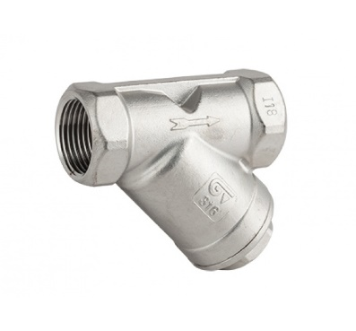 Filtros de 1/2" en Inox para vapor con malla fina | 2
MiniValvula de Bola Inox de 3/8" | 3
Teflon Liquido LOCTITE 567 | 2
Valvula de seguridad tipo llavero para vapor de 1/4" , SET:40PSI | 2
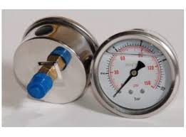 Manometro de 0-60PSI, Conexión Trasera de 1/4", Caratula de 2"1/2, Sin Glicerina | 2
Tuberia de Cobre Flexible, Diametro: 1/4" | 2 Rollos
Racor de 1/4" NPT Hembra a 1/4" abocardado con tuercas (Bronce) | 4
Bushing 1/4" NPT Macho a 1/8"NPT Hembra (Bronce) | 2
Bushing 3/8" NPT Macho a 1/4"NPT Hembra (Bronce) | 10
Arandelas de 5/8" en Acero Inoxidable | 50
Union Macho de 1/4" NPT (Bronce) | 2
Cruz Hembra de 1/4" NPT (Bronce) | 2
Codo Macho-Hembra de 1/4" NPT (Bronce) | 2
Codo Macho-Hembra de 3/8" NPT (Bronce) | 4
Union Macho-Macho de 1/2" NPT a 3/8"NPT (Bronce) | 6
Tuercas para 1/4" Abocardado (Bronce) | 10
Union Hembra de 3/8" NPT (Bronce) | 4
T de acople estriado para manguera de 3/8" (Bronce) | 2
Acople Estriado de 3/8" NPT Macho a 3/8" para manguera (Bronce) | 4
Acople Estriado de 1/2" NPT Macho a 3/8" para manguera (Bronce) | 2
Racor de 3/8" NPT Macho a 3/8" compresion con anillo y tuerca (Bronce) | 4
Union Macho de 3/8" NPT (Bronce) | 2

Hoja2
Pendientes Autoclave Vertical 55L
Descripción Elemento | Cantidad | Sitio de Compra
Filtros de 1/2" en Inox para vapor | 3
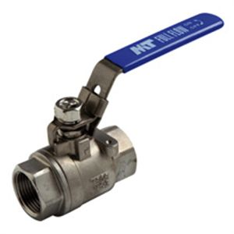
Valvula de Bola Inox de 3/8" | 1
Teflon Liquido LOCTITE 567 | 1
Tuberia de Cobre Flexible, Diametro: 1/4" | 1 Rollo (15m)
Tuberia de Cobre Flexible, Diametro: 3/8" | 1 Rollo (15m)

